2022
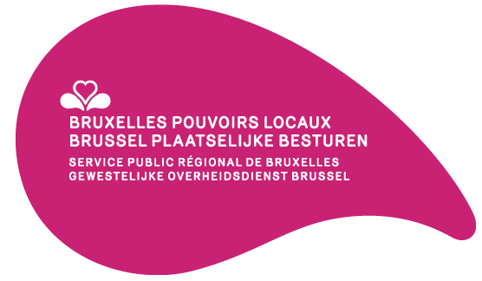

Subsides accordés aux établissements d'assistance morale laïque et aux établissements de culte Subsidies toegekend aan de instellingen voor morele dienstverlening en de eredienstinstellingen | 2022 (EUR)
 | Subsides ordinaires Gewoone subsidies | Subsides extraordinaires Buitengewone subsidies

Établissements d'assistance morale laïque – Instellingen voor morele dienstverlening
Établissement néerlandophone Nederlandstalige instelling | 1,031,656.70 | 0.00
Établissement francophone Franstalige instelling | 2,191,955.47 | 0.00
Totaux Établissements d'assistance morale laïque – Totalen Instellingen voor morele dienstverlening | 3223612.17 | 0.00

Établissements de culte – Eredienstinstellingen
Fabrique cathédrale catholique – Katholieke kathedraalfabriek
Saints-Michel-et-Gudule Sint-Michiels- en Sintgoedele | 467,968.71 | 0.00
Totaux – Totalen | 467,968.71 | 0.00

Communautés islamiques – Islamitische gemeenschappen
Al Karam | 0.00 | 0.00
Badr | 6,290.12 | 0.00
Bangladesch Islamic C.C. | 0.00 | 0.00
Fatih | 8,901.71 | 0.00
ASCTTB | 3,659.90 | 0.00
Mosquée de la Foi Moskee van het Geloof | 0.00 | 0.00
Essalam | 9,011.12 | 0.00
Pakistan Jafira | 0.00 | 0.00
Al Moutaquine | 10,415.59 | 0.00
Al Moustakbal | 0.00 | 0.00
Mosquée du vendredi Vrijdagmoskee | 18,221.09 | 0.00
Attadamoun | 12,010.38 | 0.00
Hamza | 0.00 | 0.00
Union de l'Islam | 0.00 | 0.00
Arrayane | 19,622.60 | 0.00
El Mohsinine | 12,304.34 | 0.00
Al-Inaba | 0.00 | 0.00
Raahma | 2,307.77 | 27,573.48
Annasr | 7,910.32 | 0.00
Al Azhar | 0.00 | 0.00
Al Rajaa | 0.00 | 0.00
Totaux – Totalen | 110,654.94 | 27,573.48

Fabriques d'église orthodoxes – Orthodoxe kerkfabrieken
Archanges Michel et Gabriel (Bruxelles) Aartsengelen Michaël en Gabriël (Brussel) | 53,961.80 | 0.00
Sainte-Anne Heilige Anna | 1,506.33 | 0.00
Annonciation de la Vierge (Bruxelles) Boodschap van de Heilige Maagd (Brussel) | 9,401.70 | 0.00
Archanges Michel & Gabriel (Ixelles) Aartsengelen Michaël en Gabriël (Elsene) | 0.00 | 0.00
Saints Côme et Damien Heiligen Cosmas en Damianus | 16,232.94 | 0.00
Saint-Nicolas (Ixelles) Sint-Niklaas (Elsene) | 1,794.80 | 0.00
Résurrection Verrijzenis | 5,015.40 | 0.00
Saint-Jean-Baptiste Sint-Jan Baptist | 2,918.78 | 0.00
Saint-Climente Ochridski Sint-Climente Ochridski | 2,000.00 | 10,000.00
Saint-Nicolas (Schaerbeek) (grecque) Sint-Niklaas (Schaarbeek) (Grieks) | 12,289.20 | 14,922.60
Protection de la Vierge Bescherming van de Heilige Maagd | 5,000.00 | 0.00
Sainte-Marina Heilige Marina | 3,285.60 | 0.00
Saint-Sava Heilige Sva | 24,000.00 | 21,951.00
Saint-Job Heilige Job | 6,354.70 | 0.00
Saints Silouane et Martin Heiligen Silouan en Martijn | 10,053.80 | 0.00
Saints Panteleimon et Nicolas Heiligen Panteleimon en Nicolas | 4,562.40 | 0.00
Sainte-Tamar Heilige Tamar | 16,000.00 | 0.00
Sainte-Trinité Heilige Drievuldigheid | 18,000.00 | 0.00
Sint-Niklaas (Schaerbeek) (roumaine) Sint-Niklaas (Schaarbeek) (Roemeens) | 28,000.00 | 0.00
Nativité de la Mère de Dieu Geboorte van Moeder Gods | 7,000.00 | 0.00
Saint Mor Izozoël Sint Mor Izozoël | 15,900.00 | 0.00
Sainte-Marie Mère de Dieu Heilige Maria Moeder Gods | 21,000.00 | 0.00
Totaux – Totalen | 264,277.45 | 46,873.60

Totaux Établissements de culte – Totalen Eredienstinstellingen | 842,901.10 | 74,447.08

Totaux Établissements d'assistance morale laïque – Totalen Instellingen voor morele dienstverlening | 3,223,612.17 | 0.00
Totaux Établissements de culte – Totalen Eredienstinstellingen | 842,901.10 | 74,447.08
Totaux – Totalen | 4,066,513.27 | 74,447.08

Source : budget régional 2023
Bron: Gewestbegroting 2023

